상품제안서
시크론 맥세이프 고속 PD 유무선 보조배터리 10,000mAh MSQ-810 MAX 35W | 상품코드: F31821

 |  |  |  |  |  |  | 02-412-0044 | www.easy1.co.kr
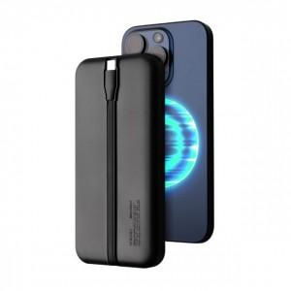

【상세/제작정보】

【인쇄/포장옵션】 | 레이저, 풀칼라 / 종이케이스

【공급단가】 | 수량 | 50~ | 100~ | 500~ | 1,000~ | 2,000~
*VAT별도 | 단가 | 19,630원 | 19,300원 | 18,810원 | 18,490원 | 18,000원

【상품 URL】 | https://dev.easy1.co.kr:443/src/goods_detail.php?gdno=31821

